Handlingsplan
Desember 2016
1
2
3
4
HANDLINGSPLAN 2017 |  |  |  | Anskaffingar skal bidra til best mogleg verdiskaping til lågast mogleg ressursbruk. Verksemda sine anskaffingar skal gjerast profesjonelt, effektivt og verknadsfullt.
 |  |  | Hovudmål
 |  |  | Delmål
 |  |  |  | Anskaffingar skal vere organiserte med klare ansvarslinjer og kontrollmekanismar | Anskaffingar skal bidra til effektiv tenesteproduksjon gjennom betre ressursutnytting | Anskaffingar skal gjennomførast raskare, enklare og digitalt | Verksemda skal vise samfunnsansvar i anskaffingane
 |  |  | Resultatmål
 |  |  | Styringsparametrar (KPI) |  |  |  |  |  |  |  |  |  | Tidslinje 2017 |  |  |  |  |  |  |  |  |  |  |  | Tidslinje
 | Tiltak |  | Aktivitetar |  |  |  |  | Prioritet | Ansvarleg | Frist | Ressursar | Status | J | F | M | A | M | J | J | A | S | O | N | D | 2018 | 2019 | 2020
Anskaffingar skal vere organiserte med klare ansvarslinjer og kontrollmekanismar | 1.1 | Etablere tydeleg definerte, forankra, kommuniserte og etterlevde roller og ansvarsskildringar for anskaffingar, inkludert prosessane knytte til leveransar og kontraktsoppfølging. | Skildre aktivitetane de skal gjere for å gjennomføre tiltaket. |  |  |  |  | Ingen prioritet |  |  | Ressursar ikkje vurderte | Ingen status
 | 1.2 | Etablere føremålstenleg samhandling mellom involverte avdelingar i anskaffingsarbeidet. |  |  |  |  |  | Ingen prioritet |  |  | Ressursar ikkje vurderte | Ingen status
 | 1.3 | Gå gjennom organiseringa rundt dei strategisk viktigaste anskaffingane til verksemda. |  |  |  |  |  | Ingen prioritet |  |  | Ressursar ikkje vurderte | Ingen status
 | 1.4 | Verksemdsleiar skal gjere alle delar av eiga verksemd kjent med fullmaktsmatrisa som synleggjer roller og ansvar i alle prosessane knytte til anskaffinga. |  |  |  |  |  | Ingen prioritet |  |  | Ressursar ikkje vurderte | Ingen status
 | 1.5 | Redusere talet på bestillarar gjennom fullmaktssystemet. |  |  |  |  |  | Ingen prioritet |  |  | Ressursar ikkje vurderte | Ingen status
 | 1.6 | Få oversikt over tilsette med anskaffingsfagleg og kontraktfagleg kompetanse. |  |  |  |  |  | Ingen prioritet |  |  | Ressursar ikkje vurderte | Ingen status
 | 1.7 | Formalisere avtaleeigaren sitt ansvar i anskaffingsprosessen. Alle inngåtte kontraktar over EØS-verdi skal ha utpeikt avtaleforvaltar. Alle avtaleforvaltarar skal ha god kompetanse på kontraktsoppfølging gjennom tilpassa opplæring. |  |  |  |  |  | Ingen prioritet |  |  | Ressursar ikkje vurderte | Ingen status
 | 1.8 | Kvar avdeling skal ha ein innkjøpskontakt med koordineringsansvar for anskaffingane i avdelinga. |  |  |  |  |  | Ingen prioritet |  |  | Ressursar ikkje vurderte | Ingen status
Anskaffingar skal bidra til effektiv tenesteproduksjon gjennom betre ressursutnytting | 2.1 | Gjere informasjon om gjeldande avtalar med tilhøyrande vilkår, innkjøpsorganisering og gjeldande retningslinjer for anskaffingar enkelt tilgjengeleg for alle ved bruk av eit kontraktsadministrasjonsverktøy (KAV). |  |  |  |  |  | Ingen prioritet |  |  | Ressursar ikkje vurderte | Ingen status
 | 2.2 | Avdelingane skal heile tida ha oversikt over dei gåande kontraktane til verksemda med omfang, verdi, utløpsdato og avtaleforvaltar. |  |  |  |  |  | Ingen prioritet |  |  | Ressursar ikkje vurderte | Ingen status
 | 2.3 | Inngå fleire og forbetra rammeavtalar. Innkjøpsavdelinga skal inngå og forvalte samkjøps- og rammeavtalane verksemda har, på grunnlag av årleg analyse av verksemda sine samanfallande behov og økonomiske effekt. Gjere leiaren sitt ansvar tydelegare for å bruke rammeavtalane og bruke desse korrekt ved innkjøp av varer og tenester. Avdelingsleiar skal sikre at bestillar- og attestasjonsrolla vert utført av medarbeidarar med nødvendig kompetanse, og ha interne rutinar som sikrar at rammeavtalar vert følgde. |  |  |  |  |  | Ingen prioritet |  |  | Ressursar ikkje vurderte | Ingen status
 | 2.4 | Få alle inngåande fakturaer som elektroniske fakturaer i EHF. |  |  |  |  |  | Ingen prioritet |  |  | Ressursar ikkje vurderte | Ingen status
 | 2.5 | Samordne innkjøpsprosessar betre mellom avdelingane internt. |  |  |  |  |  | Ingen prioritet |  |  | Ressursar ikkje vurderte | Ingen status
 | 2.6 | Utgreie moglegheita for tettare samarbeid med andre verksemder. |  |  |  |  |  | Ingen prioritet |  |  | Ressursar ikkje vurderte | Ingen status
 | 2.7 | Innkjøpskompetansen til verksemda skal kome tidleg inn i prosessane ved å verte inkludert i oppstarten av prosjekt og i budsjetteringsarbeidet for å sikre optimal gevinstrealisering. |  |  |  |  |  | Ingen prioritet |  |  | Ressursar ikkje vurderte | Ingen status
Anskaffingar skal gjennomførast raskare, enklare og digitalt | 3.1 | Innføre eit elektronisk konkurransegjennomføringsverktøy (KGV). |  |  |  |  |  | Ingen prioritet |  |  | Ressursar ikkje vurderte | Ingen status
 | 3.2 | Etablere rutinar for anskaffingsprosessen i KGV. |  |  |  |  |  | Ingen prioritet |  |  | Ressursar ikkje vurderte | Ingen status
 | 3.3 | KGV skal ha enkelt tilgjengelege og oppdaterte rettleiarar, malar og verktøy til bruk i verksemda sine anskaffingsprosessar. |  |  |  |  |  | Ingen prioritet |  |  | Ressursar ikkje vurderte | Ingen status
 | 3.4 | Rutinar, rettleiarar, malar og verktøy for korleis anskaffingar skal gjennomførast ved bruk av KGV, skal ligge lett tilgjengeleg på intranett.
 | 3.5 | Alle som gjennomfører anskaffingar med verdi over kr. 500.000, skal ha grunnleggande kompetanse innanfor offentlege anskaffingar. |  |  |  |  |  | Ingen prioritet |  |  | Ressursar ikkje vurderte | Ingen status
 | 3.6 | Utgreie innføring av elektroniske verktøy for fleire delar av anskaffingsprosessen. |  |  |  |  |  | Ingen prioritet |  |  | Ressursar ikkje vurderte | Ingen status
 | 3.7 | Etablere rutinar for betre kommunikasjon frå innkjøpsavdelinga ut i verksemda. |  |  |  |  |  | Ingen prioritet |  |  | Ressursar ikkje vurderte | Ingen status
Verksemda skal vise samfunnsansvar i anskaffingane | 5.1 | Etablere rutinar for å redusere skadeleg miljøpåverknad knytt til anskaffingar og fremme klimavennlege løysingar (lovpålagt). |  |  |  |  |  | Ingen prioritet |  |  | Ressursar ikkje vurderte | Ingen status
 | 5.2 | Etablere rutinar for å vareta respekt for grunnleggande menneskerettar (lovpålagt). |  |  |  |  |  | Ingen prioritet |  |  | Ressursar ikkje vurderte | Ingen status
 | 5.3 | Årleg vurdere risiko for brot på grunnleggande menneskerettar og miljøbelastning ved komande anskaffingar. |  |  |  |  |  | Ingen prioritet |  |  | Ressursar ikkje vurderte | Ingen status
 | 5.4 | Utarbeide og implementere interne etiske retningslinjer for anskaffingsarbeidet. |  |  |  |  |  | Ingen prioritet |  |  | Ressursar ikkje vurderte | Ingen status
 | 5.5 | Etablere rutinar og årleg vurdere tiltak som førebygger moglegheiter for misleg framferd og korrupsjon knytt til anskaffingar. |  |  |  |  |  | Ingen prioritet |  |  | Ressursar ikkje vurderte | Ingen status

Veiledning
Aktivitetar | Vurdering av tiltaket for oppfylling av mål |  | Prioritet | Ansvarleg | Frist | Ressursar | Status | Tidslinje
Skildre aktivitetane de skal gjere for å gjennomføre tiltaket. | Vurder kor stor effekt tiltaket vil ha for oppfylling av mål. Bruk inndelinga nedanfor. |  | Vurder tiltaka ut frå kva effekt dei vil ha og kor kompleks implementeringa er (jf. figuren over). Fokuser på dei grøne (prioritet 1 og 2), dernest dei gule (prioritet 3) og vurder om det i det heile er føremålstenleg å sette i verk nokon av dei oransje. | Bestem kven som er ansvarleg for gjennomføring av tiltaket. | Set ein frist for når tiltaket skal vere gjennomført. | Vurder kor mykje ressursar tiltaket krev. Bruk inndelinga nedanfor. | Vurder kva for ein status tiltaket har. Denne må oppdaterast fortløpande. | Marker md./år som det tiltaket skal arbeidast med blå bakgrunn. Stå i den blå cella nedanfor. Trykk på kopier i verktøylinja ovanfor til høgre. Trykk på arkfana "handlingsplan" og trykk på relevante md./år-celler.
 | Tiltaket vil ha stor effekt for oppfylling av mål | ● |  |  |  | Ressursar ikkje vurderte | Ingen status
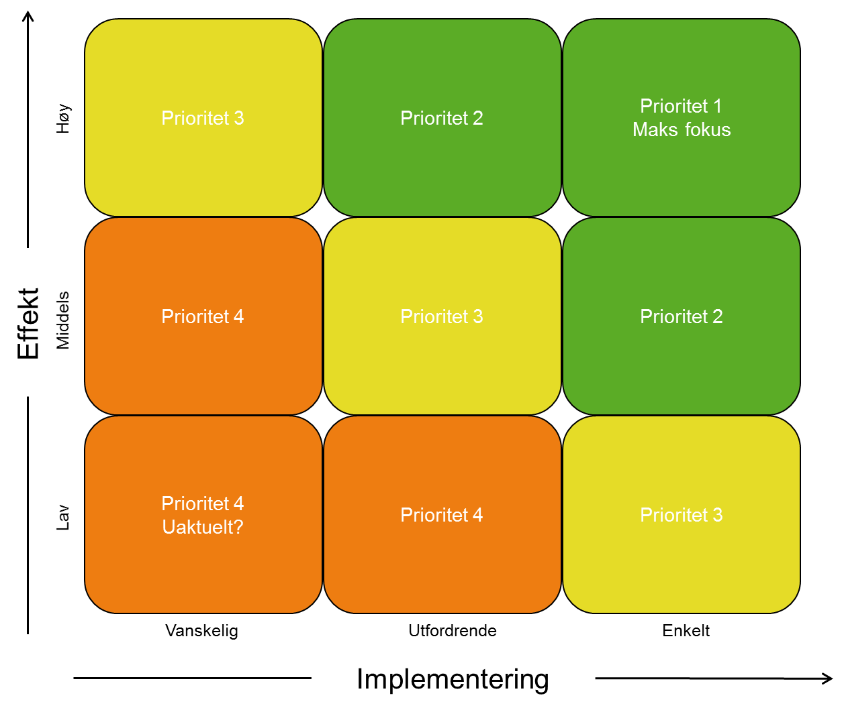
 | Tiltaket vil ha noko effekt for oppfylling av mål | ○ |  |  |  | Berre interne ressursar | Ikkje byrja på
 | Tiltaket vil ikkje ha effekt for oppfylling av mål | ─ |  |  |  | Ekstra ressursar tildelt i budsjett | Går føre seg
 |  |  |  |  |  | Ekstra ressursar ikkje tildelt i budsjett | Gjennomført

 |  |  | Ingen prioritet
 |  |  | Prioritet 1
 |  |  | Prioritet 2
 |  |  | Prioritet 3
 |  |  | Prioritet 4

